DADOS
Ir para artigo
DADOS DA EMBARCAÇÃO Navio caixa |  |  |  |  |  | DADOS PARA CÁLCULO ESTRUTURAL

40
38
30
48
0 | 5 | 0 | 0 | 5 | 0 | 10 | 0
5 | 11.5 | 0 | 5 | 5 | 11.5 | 10 | 5
10 | 5
35
35
Comprimento | 350 | m | Casco | 46305.00 | t | Chapa de Convés | 40 | mm | Distribuição de peso de casco e Acessórios. (100=uniforme; 0=Parabólica) |  | Posição Superestrutura | A ré
Boca | 30 | m | Superestrutura | 15435.00 | t | Chapa de Costado | 38 | mm |  |  | Carga |  | 0.85 t/m²
Pontal | 35 | m | Acessórios | 7717.50 | t | Chapa de Fundo | 48 | mm |  |  | Ambiente
Calado T médio atual | 19.83 | m | Praça de Máquinas | 7717.50 | t | Comprimento da Superestrutura | 25.00 | m
1 | 27.28
2 | 27.28
3 | 27.28
4 | 27.28
5 | 27.27
6 | 27.26
7 | 27.25
8 | 27.24
9 | 27.22
10 | 27.20
11 | 27.18
12 | 27.16
13 | 27.13
14 | 27.10
15 | 27.07
16 | 27.03
17 | 26.99
18 | 26.95
19 | 26.91
20 | 26.86
21 | 26.81
22 | 26.76
23 | 26.71
24 | 26.65
25 | 26.59
26 | 26.53
27 | 26.46
28 | 26.40
29 | 26.33
30 | 26.26
31 | 26.18
32 | 26.11
33 | 26.03
34 | 25.94
35 | 25.86
36 | 25.77
37 | 25.69
38 | 25.60
39 | 25.50
40 | 25.41
41 | 25.31
42 | 25.21
43 | 25.11
44 | 25.01
45 | 24.90
46 | 24.80
47 | 24.69
48 | 24.58
49 | 24.46
50 | 24.35
...
Peso Total atual | 213418.3 | t | Peso total de Carga | 188496.00 | t | Comprimento da Praça de Máquinas | 20.00 | m | Situação de mar
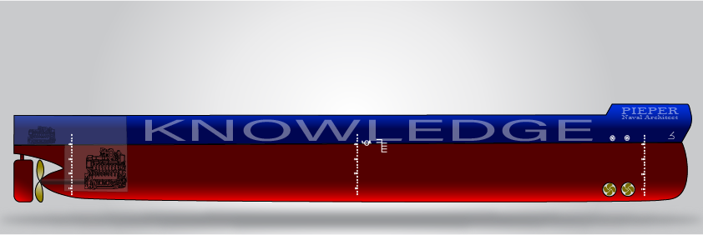
 | 1
 | 0
 | 0
Seção crítica - tensões máximas devido ao momento fletor Estrutra Global
 | Linha de Centro |  | aux |  |  |  | σ convés [MPa] - Estrutura falhou |  | σ fundo [MPa] - |  | Linha Neutra |  | aux2 |  | aux3 |  | aux4 |  | aux5 |  | aux6
0 | -16.985539623 | 0 | 13.702845283 | -274.13 | 18.270460377 | 0.00 | 18.270460377 | 0.00 | -16.685539623 | -411.19238574 | 0 | 0 | 9.1352301887 | 0 | 4.5676150943 | 0 | -12.514154717 | 0 | -8.3427698113 | 0 | -4.1713849057
0 | 18.570460377 | -205.59619287 | 13.702845283 | 250.35 | -16.685539623 | -274.13 | 18.270460377 | 250.35 | -16.685539623 | 411.19238574 | 0 | -137.06412858 | 9.1352301887 | -68.53206429 | 4.5676150943 | 187.76119219 | -12.514154717 | 125.17412813 | -8.3427698113 | 62.587064064 | -4.1713849057

1 50%
2 38%
3 72%
4 100%
5 100%
6 70%
7 100%
8 100%

 | 13860
 | 10533.6
 | 19958.4
 | 27720
 | 27720
 | 19404
 | 27720
 | 27720
 |  |  |  |  |  |  |  |  |  | 30

 |  |  |  |  |  |  |  |  |  | 20

DISTRIBUIÇÃO DE PESOS
 | Peso Casco (ton/m) | Peso Outfit (ton/m) | Peso Superestrutura (ton/m) | Peso PM (ton/m) | Peso Carga - C1 (ton/m) | Peso Carga - C2 (ton/m) | Peso Carga - C3 (ton/m) | Peso Carga - C4 (ton/m) | Peso Carga - C5 (ton/m) | Peso Carga - C6 (ton/m) | Peso Carga - C7 (ton/m) | Peso Carga - C8 (ton/m)
1 | 47.25 | 7.88 | 617.4 | 385.875 | 0.00 | 0.00 | 0.00 | 0.00 | 0.00 | 0.00 | 0.00 | 0.00
2 | 48.20 | 8.03 | 617.4 | 385.875 | 0.00 | 0.00 | 0.00 | 0.00 | 0.00 | 0.00 | 0.00 | 0.00
3 | 49.14 | 8.19 | 617.4 | 385.875 | 0.00 | 0.00 | 0.00 | 0.00 | 0.00 | 0.00 | 0.00 | 0.00
4 | 50.07 | 8.34 | 617.4 | 385.875 | 0.00 | 0.00 | 0.00 | 0.00 | 0.00 | 0.00 | 0.00 | 0.00
5 | 51.00 | 8.50 | 617.4 | 385.875 | 0.00 | 0.00 | 0.00 | 0.00 | 0.00 | 0.00 | 0.00 | 0.00
6 | 51.92 | 8.65 | 617.4 | 385.875 | 0.00 | 0.00 | 0.00 | 0.00 | 0.00 | 0.00 | 0.00 | 0.00
7 | 52.84 | 8.81 | 617.4 | 385.875 | 0.00 | 0.00 | 0.00 | 0.00 | 0.00 | 0.00 | 0.00 | 0.00
8 | 53.75 | 8.96 | 617.4 | 385.875 | 0.00 | 0.00 | 0.00 | 0.00 | 0.00 | 0.00 | 0.00 | 0.00
9 | 54.65 | 9.11 | 617.4 | 385.875 | 0.00 | 0.00 | 0.00 | 0.00 | 0.00 | 0.00 | 0.00 | 0.00
10 | 55.55 | 9.26 | 617.4 | 385.875 | 0.00 | 0.00 | 0.00 | 0.00 | 0.00 | 0.00 | 0.00 | 0.00
11 | 56.45 | 9.41 | 617.4 | 385.875 | 0.00 | 0.00 | 0.00 | 0.00 | 0.00 | 0.00 | 0.00 | 0.00
12 | 57.34 | 9.56 | 617.4 | 385.875 | 0.00 | 0.00 | 0.00 | 0.00 | 0.00 | 0.00 | 0.00 | 0.00
13 | 58.22 | 9.70 | 617.4 | 385.875 | 0.00 | 0.00 | 0.00 | 0.00 | 0.00 | 0.00 | 0.00 | 0.00
14 | 59.10 | 9.85 | 617.4 | 385.875 | 0.00 | 0.00 | 0.00 | 0.00 | 0.00 | 0.00 | 0.00 | 0.00
15 | 59.97 | 10.00 | 617.4 | 385.875 | 0.00 | 0.00 | 0.00 | 0.00 | 0.00 | 0.00 | 0.00 | 0.00
16 | 60.84 | 10.14 | 617.4 | 385.875 | 0.00 | 0.00 | 0.00 | 0.00 | 0.00 | 0.00 | 0.00 | 0.00
17 | 61.70 | 10.28 | 617.4 | 385.875 | 0.00 | 0.00 | 0.00 | 0.00 | 0.00 | 0.00 | 0.00 | 0.00
18 | 62.56 | 10.43 | 617.4 | 385.875 | 0.00 | 0.00 | 0.00 | 0.00 | 0.00 | 0.00 | 0.00 | 0.00
19 | 63.41 | 10.57 | 617.4 | 385.875 | 0.00 | 0.00 | 0.00 | 0.00 | 0.00 | 0.00 | 0.00 | 0.00
20 | 64.26 | 10.71 | 617.4 | 385.875 | 0.00 | 0.00 | 0.00 | 0.00 | 0.00 | 0.00 | 0.00 | 0.00
21 | 65.10 | 10.85 | 617.4 | 0 | 285.60 | 0.00 | 0.00 | 0.00 | 0.00 | 0.00 | 0.00 | 0.00
22 | 65.93 | 10.99 | 617.4 | 0 | 285.60 | 0.00 | 0.00 | 0.00 | 0.00 | 0.00 | 0.00 | 0.00
23 | 66.76 | 11.13 | 617.4 | 0 | 285.60 | 0.00 | 0.00 | 0.00 | 0.00 | 0.00 | 0.00 | 0.00
24 | 67.59 | 11.26 | 617.4 | 0 | 285.60 | 0.00 | 0.00 | 0.00 | 0.00 | 0.00 | 0.00 | 0.00
25 | 68.40 | 11.40 | 617.4 | 0 | 285.60 | 0.00 | 0.00 | 0.00 | 0.00 | 0.00 | 0.00 | 0.00
26 | 69.22 | 11.54 | 0 | 0 | 285.60 | 0.00 | 0.00 | 0.00 | 0.00 | 0.00 | 0.00 | 0.00
27 | 70.02 | 11.67 | 0 | 0 | 285.60 | 0.00 | 0.00 | 0.00 | 0.00 | 0.00 | 0.00 | 0.00
28 | 70.83 | 11.80 | 0 | 0 | 285.60 | 0.00 | 0.00 | 0.00 | 0.00 | 0.00 | 0.00 | 0.00
29 | 71.62 | 11.94 | 0 | 0 | 285.60 | 0.00 | 0.00 | 0.00 | 0.00 | 0.00 | 0.00 | 0.00
30 | 72.42 | 12.07 | 0 | 0 | 285.60 | 0.00 | 0.00 | 0.00 | 0.00 | 0.00 | 0.00 | 0.00
31 | 73.20 | 12.20 | 0 | 0 | 285.60 | 0.00 | 0.00 | 0.00 | 0.00 | 0.00 | 0.00 | 0.00
32 | 73.98 | 12.33 | 0 | 0 | 285.60 | 0.00 | 0.00 | 0.00 | 0.00 | 0.00 | 0.00 | 0.00
33 | 74.76 | 12.46 | 0 | 0 | 285.60 | 0.00 | 0.00 | 0.00 | 0.00 | 0.00 | 0.00 | 0.00
34 | 75.53 | 12.59 | 0 | 0 | 285.60 | 0.00 | 0.00 | 0.00 | 0.00 | 0.00 | 0.00 | 0.00
35 | 76.29 | 12.72 | 0 | 0 | 285.60 | 0.00 | 0.00 | 0.00 | 0.00 | 0.00 | 0.00 | 0.00
36 | 77.05 | 12.84 | 0 | 0 | 285.60 | 0.00 | 0.00 | 0.00 | 0.00 | 0.00 | 0.00 | 0.00
37 | 77.80 | 12.97 | 0 | 0 | 285.60 | 0.00 | 0.00 | 0.00 | 0.00 | 0.00 | 0.00 | 0.00
38 | 78.55 | 13.09 | 0 | 0 | 285.60 | 0.00 | 0.00 | 0.00 | 0.00 | 0.00 | 0.00 | 0.00
39 | 79.29 | 13.22 | 0 | 0 | 285.60 | 0.00 | 0.00 | 0.00 | 0.00 | 0.00 | 0.00 | 0.00
40 | 80.03 | 13.34 | 0 | 0 | 285.60 | 0.00 | 0.00 | 0.00 | 0.00 | 0.00 | 0.00 | 0.00
41 | 80.76 | 13.46 | 0 | 0 | 285.60 | 0.00 | 0.00 | 0.00 | 0.00 | 0.00 | 0.00 | 0.00
42 | 81.49 | 13.58 | 0 | 0 | 285.60 | 0.00 | 0.00 | 0.00 | 0.00 | 0.00 | 0.00 | 0.00
43 | 82.21 | 13.70 | 0 | 0 | 285.60 | 0.00 | 0.00 | 0.00 | 0.00 | 0.00 | 0.00 | 0.00
44 | 82.92 | 13.82 | 0 | 0 | 285.60 | 0.00 | 0.00 | 0.00 | 0.00 | 0.00 | 0.00 | 0.00
45 | 83.63 | 13.94 | 0 | 0 | 285.60 | 0.00 | 0.00 | 0.00 | 0.00 | 0.00 | 0.00 | 0.00
46 | 84.34 | 14.06 | 0 | 0 | 285.60 | 0.00 | 0.00 | 0.00 | 0.00 | 0.00 | 0.00 | 0.00
47 | 85.04 | 14.17 | 0 | 0 | 285.60 | 0.00 | 0.00 | 0.00 | 0.00 | 0.00 | 0.00 | 0.00
48 | 85.73 | 14.29 | 0 | 0 | 285.60 | 0.00 | 0.00 | 0.00 | 0.00 | 0.00 | 0.00 | 0.00
49 | 86.42 | 14.40 | 0 | 0 | 285.60 | 0.00 | 0.00 | 0.00 | 0.00 | 0.00 | 0.00 | 0.00
50 | 87.10 | 14.52 | 0 | 0 | 285.60 | 0.00 | 0.00 | 0.00 | 0.00 | 0.00 | 0.00 | 0.00
...
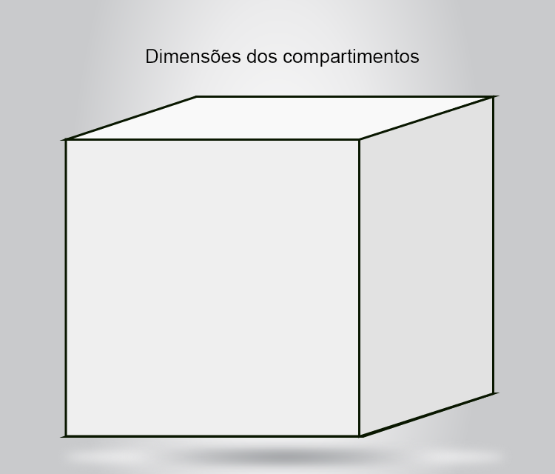
σ Aço [MPa] =270

28
24
41.25

 |  | 1.4272264252E+33

 |  | 1.4272264252E+33

